Calculadora SolarAge
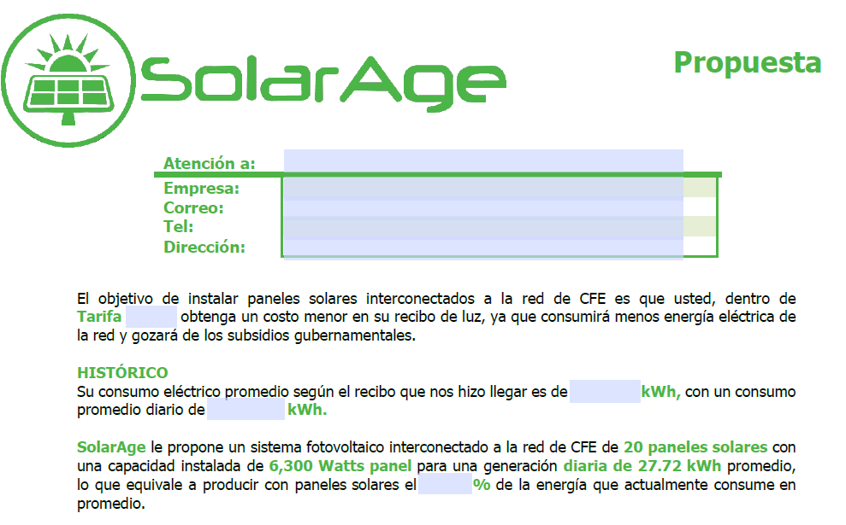
2
R1
R2
%
 |  |  |  |  | CALCULADORA SolarAge
 |  |  |  |  |  |  |  |  |  | EJEMPLO DE LLENADO DE PROPUESTA

1. Ingresa los días del periodo que factura CFE |  |  | 30 | Dias |  | 2. Ingresa la tarifa facturada | DAC | Domestico de Alto Consumo

3. Ingresa los consumos históricos de los últimos 6 bimestres o meses |  | 1° Bimestre | 2148 | kWh |  | 4. Selecciona el estado de la república mexicana | CDMX Y ESTADO DE MEXICO | 4.40 | horas
 |  | 2° Bimestre | 2100 | kWh
 |  | 3° Bimestre | 2000 | kWh |  | 5. RESULTADOS
 |  | 4° Bimestre | 2148 | kWh |  | R1. Consumo promedio | 2099.33 |  | kWh
 |  | 5° Bimestre | 2100 | kWh |  | R2. Consumo promedio diario | 69.98 |  | kWh
 |  | 6° Bimestre | 2100 | kWh

 | 6. Seleccionar SFIR |  | SOLG-SFIR-60P |  |  | Generación diaria propuesta | 83.16 |  | kWh

Potencia SFIR (kWp) |  |  | Porcentaje a producir |  |  | 118.84 % | Siempre se recomienda un SFIR que produzca entre 70% y 115%
18.90

 |  |  |  |  |  |  | EJEMPLOS DE RECIBOS DE CFE
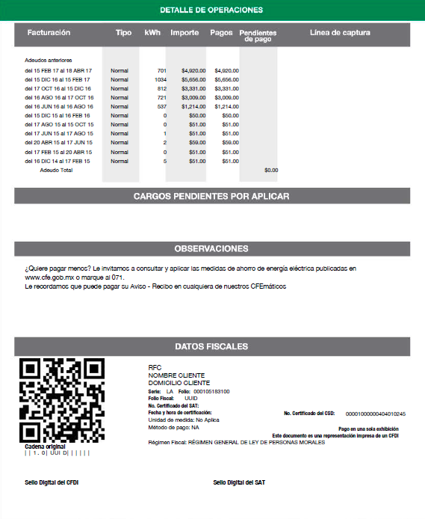
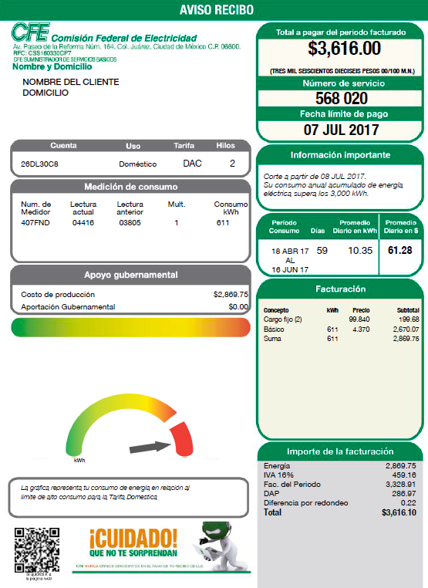
3
1
2
3
4
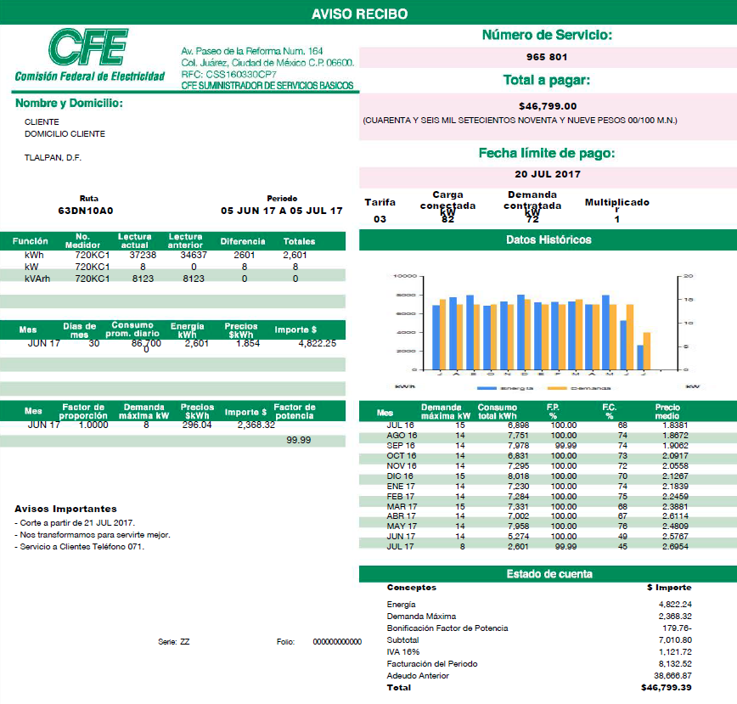
1
2
3
4

Tarifas CFE


Tarifas CFE
DAC | Domestico de Alto Consumo
1 | Servicio Doméstico
1A | Servicio Doméstico para localidades con temperatura media mínima en verano de 25°C
1B | Servicio Doméstico para localidades con temperatura media mínima en verano de 28°C
1C | Servicio Doméstico para localidades con temperatura media mínima en verano de 30°C
1D | Servicio Doméstico para localidades con temperatura media mínima en verano de 31°C
1E | Servicio Doméstico para localidades con temperatura media mínima en verano de 32°C
1F | Servicio Doméstico para localidades con temperatura media mínima en verano de 33°C
2 | Servicio General hasta 25KW de demanda
3 | Servicio General para más de 25KW de demanda
5 | Servicios para alumbrado público
5A | Servicios para alumbrado público
6 | Servico para bombeo de aguas potables o negras de servicio publico
9 | Servico para bombeo de agua para riego agrícola en baja tensión
9M | Servico para bombeo de agua para riego agrícola en media tensión
9-CU | Servico para bombeo de agua para riego agrícola con cargo único
9-N | Tarifa de estímulo nocturna para bombeo de agua para riego agrícola
7 | Servicio Temporal
EA | Tarifa Acuícola
OM | Tarifa ordinaria para servicio general en media tensión, con demanda menor a 100 KW
HM | Tarifa horaria para servicios general en media tensión, con demanda de 100 KW o más
H-MC | Tarifa horaria para servicio general en media tensión, con demanda de 100 KW o mas, para corta utilización
OMF | Tarifa ordinaria para servicio general en media tensión, con demanda menor a 100 KW, con cargos fijos
HMF | Tarifa horaria para servicio general en media tensión, con demanda de 100 KW o mas, con cargos fijos
HMCF | Tarifa horaria para servicio general en media tensión, con demanda de 100 KW o mas, para corta utilización, con cargos fijos

